ORGANIZAČ. STRUKTURA
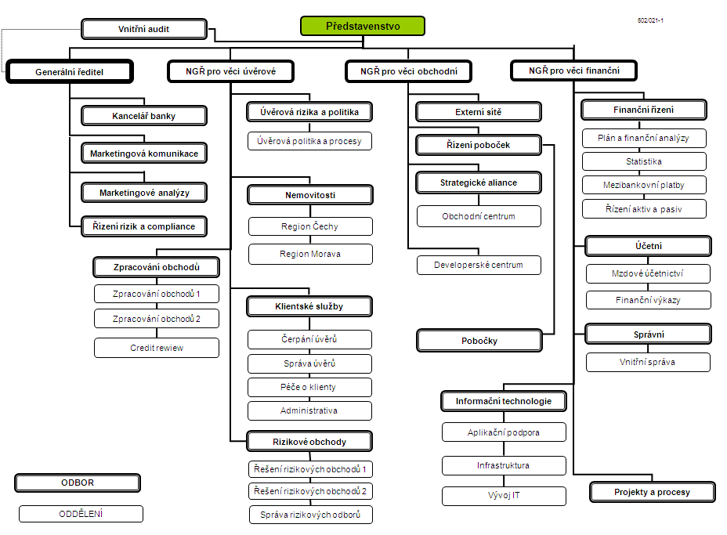

Počet zaměstnanců - přepočtený stav za období leden až září 2011: 431
Počet organizačních jednotek: ústředí + 13 regionálních poboček

